Тест-план
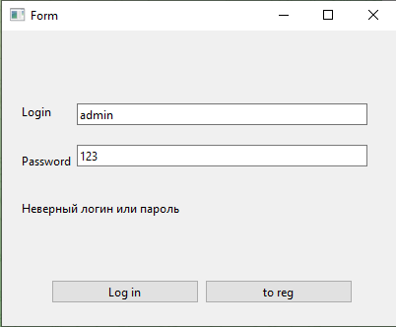
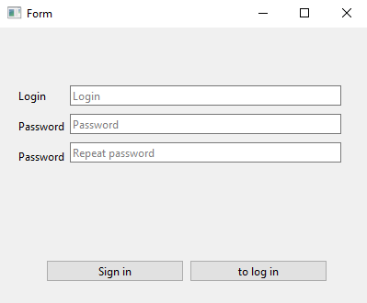
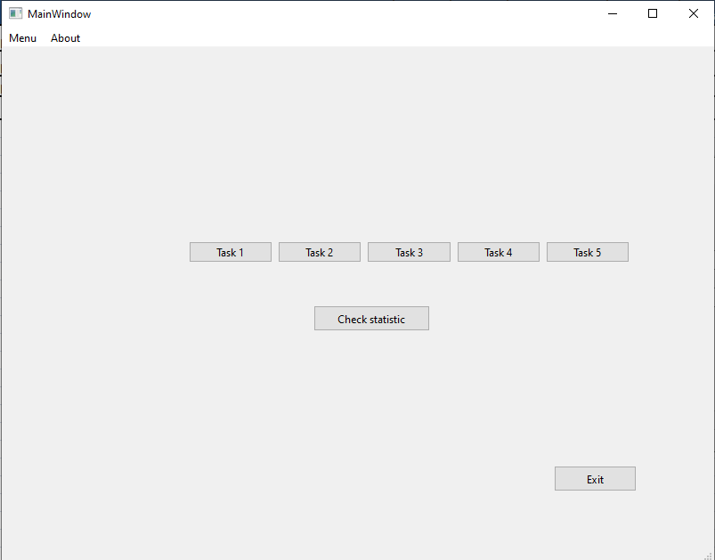
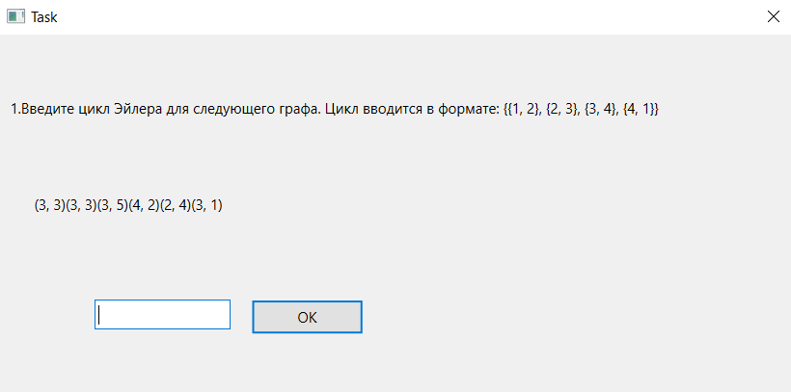
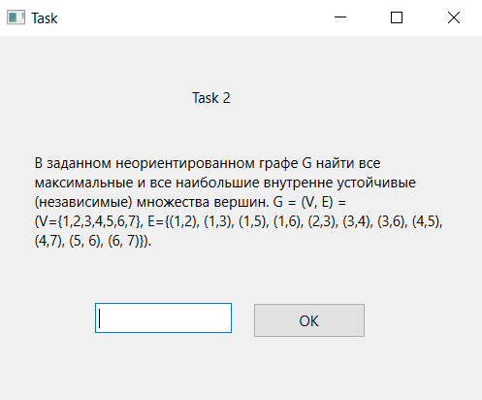
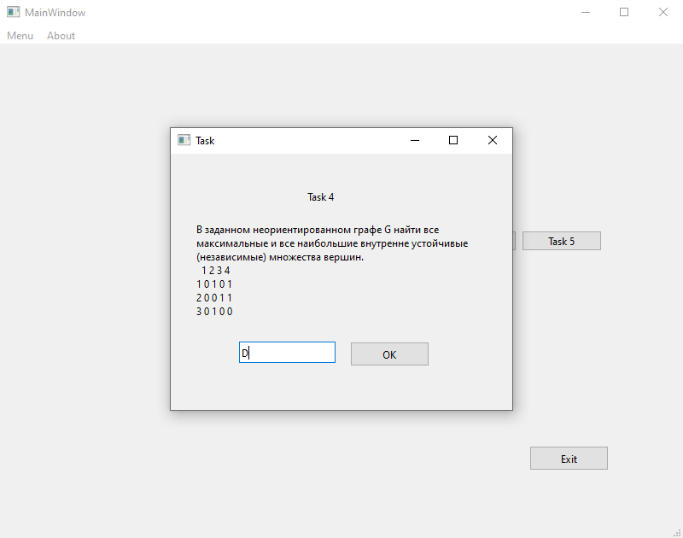
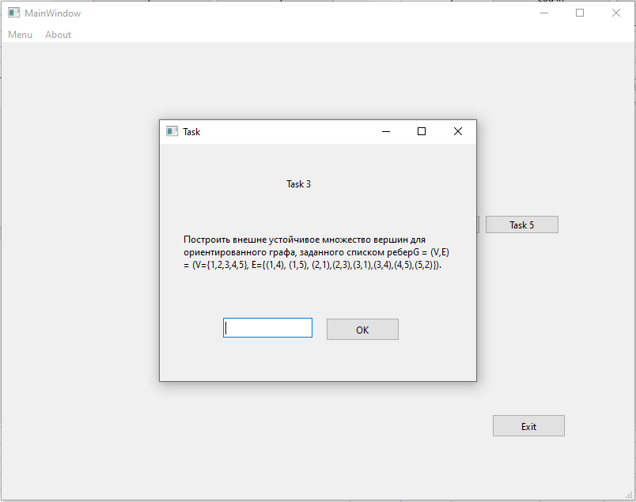
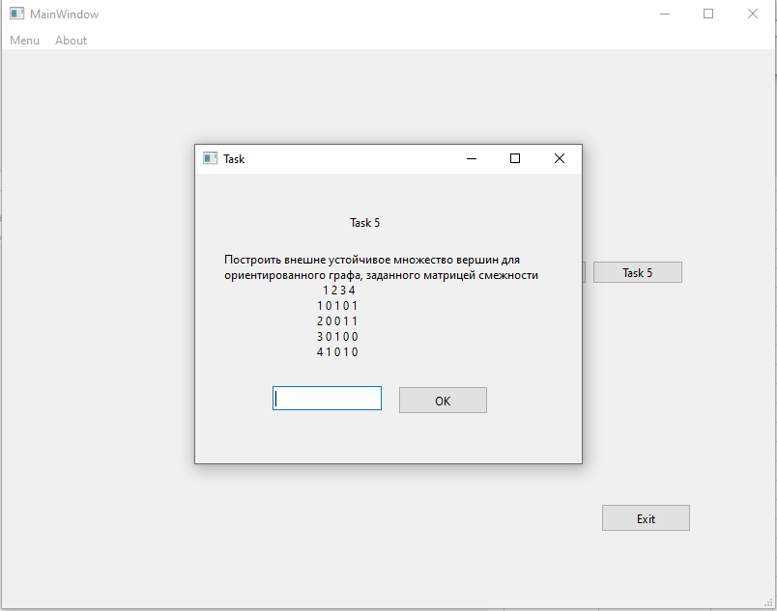
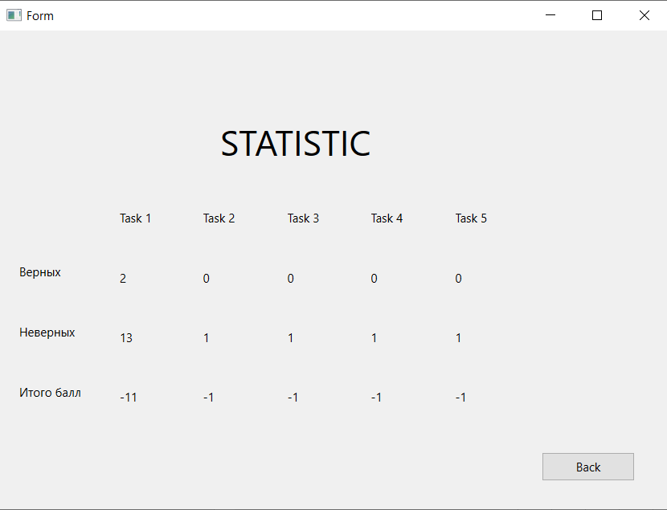
 | Тест-план
Цели доработки:
Обеспечение корректной работы приложения и отображения его элементов

Важные критерии
Задокументировать все дефекты
Исправить все дефекты

1 - самый высокий приоритет
№Task | Область функционала | Приоритет | Стратегия тестирования | h | Риски | Статус | Аналитик | Разработчик | Тестировщик | FSD
0 | Авторизация | 1 | Проверить правила заполнения полей логин/пароль | 1.25 |  | проверено |  |  | Аттасаув
1 | Регистрация | 3 | Проверить правила заполнения полей логин/пароль | 0.75 |  | проверено |  |  | Аттасаув
2 | Окна с заданиями | 2 | Проверить правила заполнения поля ответ и работоспособность кнопок | 2 |  | проверено |  |  | Кимсанбаев
Итого |  |  |  | 4

Тест-кейс Аттасаув
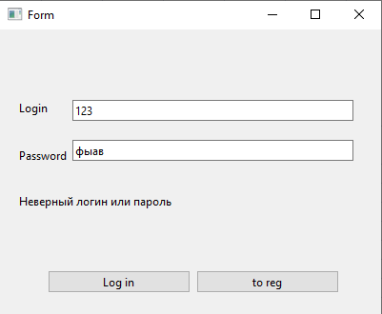
Название | Неправильный логин или пароль
№ дефекта |  | № тест-кейса | А07
Проект | Тренажер по Дискретной математике | Компонент | Авторизации
Статус | Closed | Номер версии | от 06.06.2023
Важность: | Minor | Приоритет: | Low
Назначен на |  | Автор | Аттасаув
Описание | Шаги воспроизведения 1 Запустить приложение 2 Поле логин и пароль ввести неправильно Ожидаемый результат: Появление предупреждения, что логин или пароль введён неверно. Наблюдаемый результат: сообщение о том, что логин или пароль введён неверно.
Вложения | скрин окна авторизации с выводом ошибки

Тест-кейс Кимсанбаев
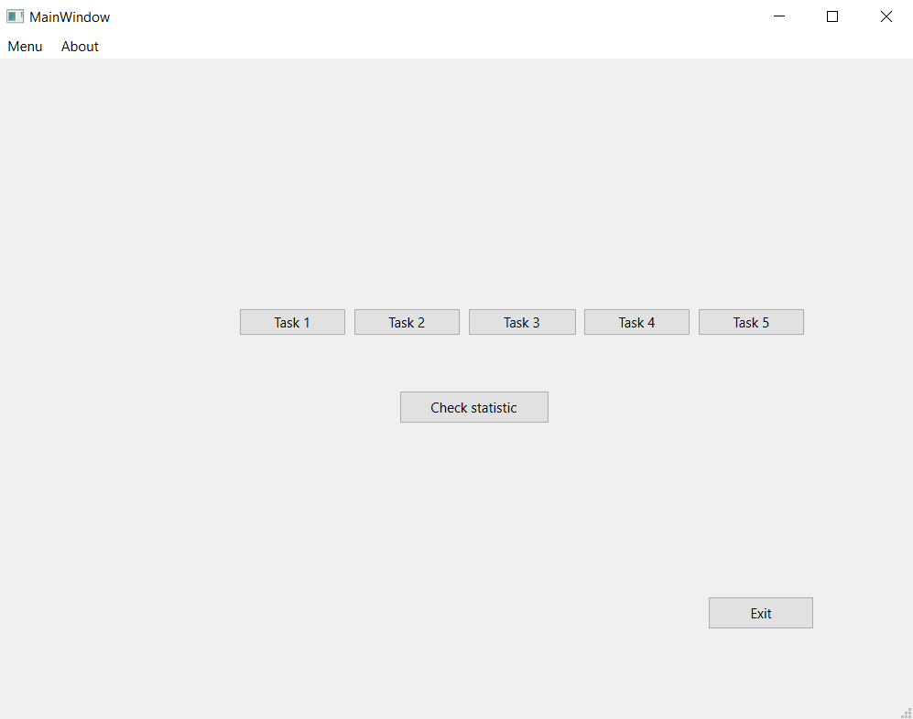
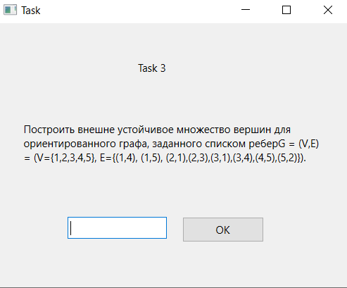
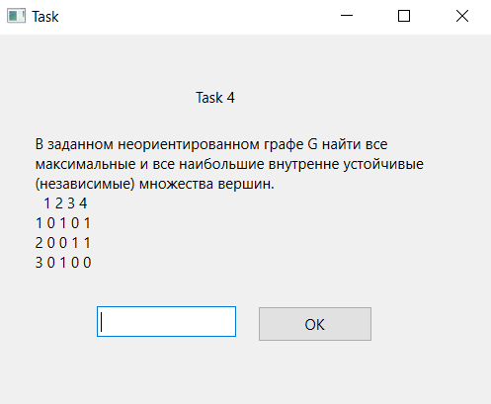
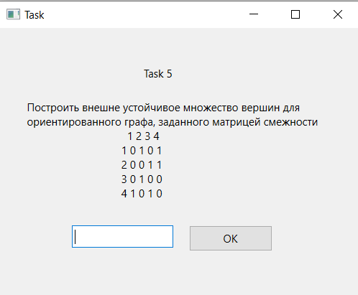
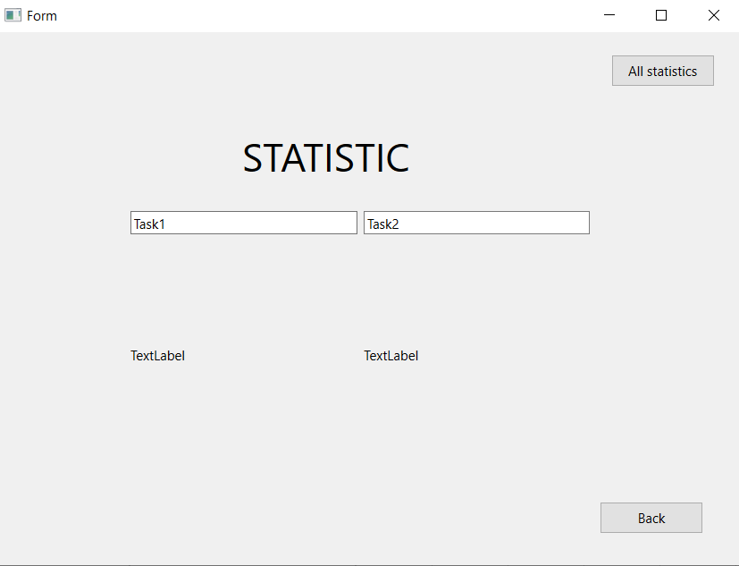
Название | Кнопки окна заданий
№ дефекта |  | № тест-кейса | Z01, Z02, Z03, Z04, Z05, Z06
Проект | ABESS-Project | Компонент | Окна с заданиями
Статус | Closed | Номер версии | от 06.06.2023
Важность: | Minor | Приоритет: | Low
Назначен на |  | Автор | Кимсанбаев
Описание | Шаги воспроизведения 1 Запустить приложение ABESS-Project 2 Нажать на каждую из кнопок в окне заданий (Task 1, Task 2, Task 3, Task 4, Task 5) Ожидаемый результат: Вывод задания на экране Наблюдаемый результат: Задание выводится на экран Шаги воспроизведения 1 Запустить приложение ABESS-Project 2 Нажать на кнопку Check statistic в окне заданий Ожидаемый результат: Вывод статистики по всем задачам на экран Наблюдаемый результат: Статистика по всемя задачам выводится Шаги воспроизведения 1 Запустить приложение ABESS-Project 2 Нажать на кнопку Exit в окне заданий Ожидаемый результат: Выход из приложения Наблюдаемый результат: Приложение закрылось
Вложения | скрин окна заданий

